Разбор-сессия_обн
 |  |  |  |  |  |  |  |  |  |  |  |  |  |  |  |  |  |  |  |  | Разбор-сессия – это пошаговый разбор вашей ситуации. Наша цель – помочь найти проблемные места и определить точки роста, для выхода на новый уровень дохода

 |  | 🤝 |  |  |  |  | 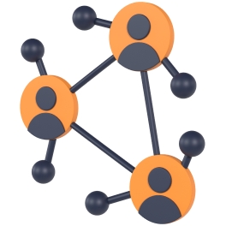 Знакомство

 | Давайте познакомимся. Расскажите, чем занимаетесь? Смысл этого блока: узнать базовую информацию о человеке, чтобы понять, какие инструменты мы можем предложить

 |  |  | Запись созвона

 |  |  | Как зовут |  |  |  |  |  |  |  |  |  |  |  |  |  |  |  |  | Иван

 |  |  | Что для вас будет наилучшим результатом прохождения этой сессии? |  |  |  |  |  |  |  |  |  |  |  |  |  |  |  |  | Деньги

 |  |  | Какая у вас экспертная сфера, чем занимаетесь? |  |  |  |  |  |  |  |  |  |  |  |  |  |  |  |  | Таргет

 |  |  | Сколько сейчас зарабатываете в этой деятельности (если это не секрет 🙂)? |  |  |  |  |  |  |  |  |  |  |  |  |  |  |  |  | 500$ |  |  |  | всё делаю сам |  |  |  |  |  |  |  | занят на 50%

 |  |  | На какой доход хотите выйти? |  |  |  |  |  |  |  |  |  |  |  |  |  |  |  |  | 1,000$ |  |  |  | постоянный контроль |  |  |  |  |  |  |  | занят на 20% |  |  |  |  | 500$ |  |  | +100 %

 |  |  | Когда вы желаете прийти к этому результату? |  |  |  |  |  |  |  |  |  |  |  |  |  |  |  |  | Через год |  |  |  |  |  |  |  |  |  |  |  |  |  |  |  |  |  |  | дней

 |  |  | Какой бы доход хотели через 3 месяца? |  |  |  |  |  |  |  |  |  |  |  |  |  |  |  |  | 5,000$

 |  |  | Давайте помечтаем немного 😇 Вот представьте, что у вас есть 🪄(волшебная палочка) * Чего бы хотелось в этой теме в идеале? * Какой бы вы хотели результат кроме денег? * Какие новые умения у вас появились? * Сколько у вас клиентов, подписчиков? * Какая модель работы? Платные консультации, вебинары, автоворонки, мини-курсы. Расскажите как вы это видите в идеале. Это важно, чтобы я лучше понимал ваше видение. * Что по поводу команды? * Сколько в идеале времени все это занимает? |  |  |  |  |  |  |  |  |  |  |  |  |  |  |  |  | пока не знаю аповадп

 |  |  | Как вам кажется почему вы до сих пор не в идеальной точке Б? Что мешает? Чего не хватает? Расскажите подробно. * Назовите свои ТОП-3 трудности сложности или проблемы, которые мешают получать больше клиентов и денег. * В чём ключевые преграда, между вами настоящим и тем, кем вы хотите быть? * Чего вы боишься или опасаетесь? * Что мешает решить проблему?

 |  |  | Глобальная цель * Для чего вам бизнес вообще? * Почему вам важно реализовать цели, о которых вы говорили? Что скрывается за ними? Какия есть веские причины получить результат? * Как может выглядеть ваша жизнь, когда вы это реализуете? Как вы будете жить, чувствовать себя, думать о себе? * Что произойдет, когда желанные результаты будут достигнуты? * Что Вы сможете себе позволить? Что перестать делать? * Почему решением этого вопросам стало важные, актуальным сейчас?

 |  |  | Дополнительная информация (необязательно):
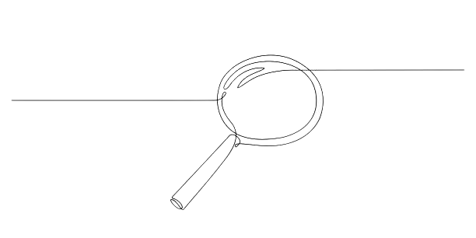

 |  | 🕵️ |  |  |  |  |  Тестирование ваших компетенций

 | Смысл этого блока: оценить эффективность работы шести компетенций и определиться с развитием в каждой из сфер

 |  |  | Маркетинг / Упаковка |  |  |  |  |  |  |  |  |  |  |  |  |  |  |  |  |  | Реклама / Продвижение |  |  |  |  |  |  |  |  |  |  |  |  | Продажи

 |  |  | В этой сфере мы тестируем насколько хорошо вы умеете упаковать себя, чтобы аудитория замечала вас среди всего интернет шума и других экспертов. Прислушивалась к вашему мнению. Доверяла |  |  |  |  |  |  |  |  |  |  |  |  |  |  |  |  |  | В этой сфере мы тестируем на сколько хорошо вы умеете, показывать ваше предложение нужным людям, которые захотят купить с наибольшей вероятность. С которыми вам удобно работать, которые получат наибольшую пользу от вас. Даже если у вас нет аудитории. Вообще 😏 😎🕺 |  |  |  |  |  |  |  |  |  |  |  |  | В этой сфере мы тестируем насколько хорошо вы умеете делать так, чтобы аудитория покупала систематически. В кайф для клиентов и вас. Даже если слышат о вас впервые и у вас нет кейсов.. Угу-угу. Так можно.

 |  |  | Эффективность работы: |  |  |  |  |  |  |  |  |  |  |  |  | 2 |  |  |  |  | Эффективность работы: |  |  |  |  |  |  |  |  | 3 |  |  |  | Эффективность работы: |  |  |  |  |  |  |  |  |  | 1

 |  |  | Интернет-маркетинга нет. Нет ясности кто моя аудитория, что именной ей нужно и как ее привлекать. Это боль 😭 |  |  |  |  |  |  |  |  |  |  |  |  |  |  |  |  |  | Нет опыта рекламы или продвигал постики в приложении IG. Толку не было. Нет ясности. |  |  |  |  |  |  |  |  |  |  |  |  | Не знаю как обращения перевести в оплату. Не понимаю что писать и говорить, чтобы покупали. Продажи хаотичные, непредсказуемые.

 |  |  | Пробовал в этом разобраться. Не один раз. Прописывал аудиторию, офферы, тексты. Но все попытки ни к чему не приводят. Только забирают время, энергию, жизнь. |  |  |  |  |  |  |  |  |  |  |  |  |  |  |  |  |  | Был опыт запуска рекламы через кабинет. Но результата не было или он был не системный. Таргетолог только слил бюджет и время. |  |  |  |  |  |  |  |  |  |  |  |  | Есть рабочая схема продаж в голове. Покупают, но каждый раз как в первый. Разговоры требуют сильного погружения и сжигают ресурс. Страшно продавать дороже, а вдруг солью заявку 😬

 |  |  | Определены сегменты аудиторий. Есть четкое понимание пути клиента. Описаны офферы для разных сегментов аудитории. Внедрена базовая автоворонка. |  |  |  |  |  |  |  |  |  |  |  |  |  |  |  |  |  | Получаю заявки каждый день. Использую конверсионные рекламные цели. Внедрены контентные авто-прогревы. Умею быстро тестировать гипотезы. Стабильно зарабатываю 💪 |  |  |  |  |  |  |  |  |  |  |  |  | Есть скрипты продаж и прописан план. He доволен результатами или топчусь на одном месте в выручке. День занят продажами. Ничего не успеваю.

 |  |  | Разработаны и внедрены минимум 3 точки входа в проект - мультиканальные воронки. Которые бесперебойно приносят продажи. |  |  |  |  |  |  |  |  |  |  |  |  |  |  |  |  |  | Рекламный бюджет можно масштабировать, юнит-экономика сходится. Решения принимаются на основе данных и сквозной аналитики. |  |  |  |  |  |  |  |  |  |  |  |  | Есть отдел продаж с РОПом, выставляется ежемесячный план продаж, выручка стабильно увеличивается на 10-15% без моего участия. Проводятся обучения для отдела продаж на постоянной основе

 |  |  | Выстроена и внедрена система, которая прогревает холодную аудиторию, строить базу клиентов и продает основной продукт с высоким чеком. Без вашего участия. |  |  |  |  |  |  |  |  |  |  |  |  |  |  |  |  |  | Используется мультиканальный маркетинг на всём клиентском пути. Охвачены и оцифрованы все основные каналы. Системная работа по улучшению конверсии чужими руками. |  |  |  |  |  |  |  |  |  |  |  |  | Отдел продаж автономен и работает без моего участия. Есть автоматические конверторы, которые прогревают аудиторию до состояния "Хочу купить". Отдел продаж ежемесячно выполняет план продаж + каждый месяц план увеличивается от 20%. Да, так можно было 😏

 |  |  | Продукт |  |  |  |  |  |  |  |  |  |  |  |  |  |  |  |  |  | Команда |  |  |  |  |  |  |  |  |  |  |  |  | Внутренняя уверенность

 |  |  | В этой сфере мы тестируем ваше умение создавать линейку результативных продуктов. Так, чтобы клиенты логически переходили из одного продукта в другой. И были рады рекомендовать вас. |  |  |  |  |  |  |  |  |  |  |  |  |  |  |  |  |  | В этой сфере мы тестируем умение получать результаты чужими руками. При этом освобождать время на важные стратегические задачи и жизнь. |  |  |  |  |  |  |  |  |  |  |  |  | В этой сфере мы тестируем умение ваше умение делать результаты когда сложно и не получается. Даже когда в мире полный п-ц, и все не по-плану.

 |  |  | Эффективность работы: |  |  |  |  |  |  |  |  |  |  |  |  | 1 |  |  |  |  | Эффективность работы: |  |  |  |  |  |  |  |  | 1 |  |  |  | Эффективность работы: |  |  |  |  |  |  |  |  |  | 1

 |  |  | Сомневаюсь в своем продукте. Хочу заниматься чем-то другим |  |  |  |  |  |  |  |  |  |  |  |  |  |  |  |  |  | Нет команды. Работаю самостоятельно, все тащу на себе. Боюсь нанимать. Не знаю чем платить. Не умею ставить задачи. Это кажется сложным. Гоню мысли о делегирование, чтобы не мучить себя. |  |  |  |  |  |  |  |  |  |  |  |  | Я легко загораюсь новыми идеями. Но практически никогда не довожу начатое до конца. Переключаюсь на что-то другое. И так по кругу. Действую спонтанно. Без целей и планов.

 |  |  | Уверен в продукте. Но боюсь повысить цены. Нет сформированной продуктовой линейки и нет полной уверенности в том, что продукт нужен ЦА в таком виде с таким оффером как сейчас. |  |  |  |  |  |  |  |  |  |  |  |  |  |  |  |  |  | Есть помощник. На нем куча задач. Он слабо справлятся с ними. Я не знаю как нанять других людей, чтобы это было выгодно. Нет опыта в этом. В голове мысли «Если я сейчас этим будут заниматься, то когда же я буду зарабатывать?» |  |  |  |  |  |  |  |  |  |  |  |  | Я умею работать на результат через дисциплину. Мне бывает сложно фокусироваться на важных действиях. Часто отвлекаюсь. Но могу себя заставить делать нужные действия. Систематически выгораю. Страдаю от этого.

 |  |  | Клиенты покупают и возвращаются снова. Для постоянных клиентов страшно повышать цены. Есть виденье продуктовой линейки по которой клиент должен двигаться, но оно не реализовано. Либо плохо реализовано. Клиенты покупают мой продукт, есть классные кейсы учеников. |  |  |  |  |  |  |  |  |  |  |  |  |  |  |  |  |  | Команда до 5 человек. Все задачи выставляю я, команда - мои руки. Я постоянно в операционке. Ставлю задачи, проверяю, отвечаю на бесконечные вопросы. Я в 🧼. Роста нет. Боюсь увольнять. А вдруг не найду замену. |  |  |  |  |  |  |  |  |  |  |  |  | Быстро изучаю новое. Знаю как работать со внутренними сопротивлением. Получаю результаты не через силу и принуждение, а через азарт. Бывает сложно перейти от изучения к действию.

 |  |  | Продукт закрывает потребности клиентов. Сформулированно уникальное торговое предложение. Клиенты могут получить то, что не могут пообещать конкуренты. Выстроена продуктовая линейка и отслеживается конверсия клиента по переходу из продукта в продукт. |  |  |  |  |  |  |  |  |  |  |  |  |  |  |  |  |  | Внедрён ежедневный учёт показателей. Внедрено еженедельное и ежемесячное планирование целей, бюджета и ключевых задач. |  |  |  |  |  |  |  |  |  |  |  |  | Быстро внедряю информацию, даже когда кажется, что у меня недостаточно знаний. Умею работать под большой нагрузкой. Знаю как быстро восстанавливаться. Есть четко прописанные цели и планы их достижения. Регулярно работаю со специалистами по усилению личности.

 |  |  | Мой продукт №1 в моей нише. Конкуренты пытаются меня скопировать. Клиенты ежедневно приходят без затрат на рекламу. У меня самый высокий чек на рынке и запросов больше, чем возможность их обработать. Хочу маштабироваться X10. |  |  |  |  |  |  |  |  |  |  |  |  |  |  |  |  |  | Внедрён трекинг исполнения задач. Описываются, внедряются и оптимизируются бизнес процессы. Прибыль на сотрудника с каждым периодом растет. Введена должность операционного директора собственник, вы, участвуете на уровне стратегий. |  |  |  |  |  |  |  |  |  |  |  |  | Я супер проработанный, уверенный в себе на 100 процентов мэн. Всегда достигаю задуманного. Ничего меня не остановит. Я бульдозер с проработанными установками, собротивлениями, самоценность, энергетическими потоками и духовными ништяками. Почти бог.
Маркетинг / Упаковка
 |  | 2
 |  | 3
 |  | 1
 |  | 1
Внутренняя уверенность
 |  | 1
Реклама / Продвижение
 |  | 1

Команда
Продажи

Продукт

 |  |  | Комментарии (необязательно):


 |  | ⚙️ |  |  |  |  |  Инструменты

 | Смысл этого блока: выбрать и обсудить инструменты, которые помогут в профессиональном развитии Отметь красным цветом инструменты, которые необходимо будет внедрить в первую очередь. Желтым цветом отметь другие важные для внедрения инструменты. Зеленым цветом отметь инструменты, которые полезно будет внедрить в будущем

 |  |  | Упаковка с ChatGPT |  |  |  |  |  | Трафик |  |  |  |  |  |  |  | Прогревы |  |  |  |  |  | Воронка |  |  | Продажи |  |  |  |  | Продукт |  |  |  |  | Управление |  |  |  |  |  |  | Масштаб личности

 |  |  | Определение ключевых сегментов ЦА, которые будут покупать |  |  |  |  |  | Быстрые заявки в IG Direct из карусели с 0 подписчиков |  |  |  |  |  |  |  | Экспертные автопрогревы через Рилс |  |  |  |  |  | Лонг Рид - минималистичная продающая страница |  |  | Продающий контент |  |  |  | Внедрить в срочно | Экспертная линейка продуктов |  |  |  |  | Простая система найма без HR |  |  |  |  |  |  | Создание продуктивного контекста |  | Выберите действие

 |  |  | Заголовки-отстройщики. Привлекаем ЦА с помощью слов |  |  |  |  |  | Техника «Верняк». Получаем заявки без контента и базы |  |  |  |  |  |  |  | 3-шаговая стуктура сильного контента |  |  |  |  |  | Контентная Лид-магнитная воронка | Выберите действие |  | Платные консультации с продажейж на высокий чек |  |  |  |  | Продукт за вечер по формуле 1:1:1 |  |  |  |  | Быстрое безрисковое делигирование |  |  |  |  | Выберите действие |  | Прокачка уверенности через действия

 |  |  | Готовые шаблоны текстов для моделирования |  |  |  |  |  | Дрессировка IG\FB c помощью Pixel и ИИ |  |  |  |  |  |  |  | Прогревы через авто-опрос и квалификацию |  |  |  |  |  | Воронка платного воркшопа | Выберите действие |  | Продажи через тексты |  |  |  |  | Структура результативного флагмана, наставничества |  |  |  |  | Система оплаты труда без убытков |  |  |  |  |  |  | Работа с эмоциями через тело и дыхание

 |  |  | 9 шаговая формула оффера платной консультации |  |  |  |  |  | Антибан. Модель бесперебойного трафика |  |  |  |  |  |  |  | Прогревы через посты |  |  |  |  |  | Касдев-воронка |  |  | Автопродажи на низком чеке |  |  |  |  | Авто-воркшопы |  |  |  |  | Алгоритм проведения интервью |  |  |  |  | Выберите действие |  | Принцип неизбежности результатов

 |  |  | Упаковка IG под заявки: описание, 3 поста, 1 Хайлайт |  |  |  |  |  | Кластеры платежеспособных аудиторий |  |  |  |  |  |  |  | Сторис-прогревы |  |  |  |  |  | Квиз-воронка |  |  | Продажи в сторис |  |  |  |  | Мастер-группы |  |  |  |  | Готовые вакансии |  |  |  |  |  |  | Изменение негативных фин. установок

 |  |  | Формула ценности продукта |  |  |  |  |  | Выход на скрытые аудитории через крео |  |  |  |  |  |  |  | Прогрев в переписке |  |  |  |  |  | Автовебинарная воронка |  |  | Продажи в переписках |  |  |  |  | Вечно-зеленные продукты |  |  |  |  | Система адаптации |  |  |  |  |  |  | Ментальная техника «Я не новичок»

 |  |  | Выявление болей-мотиваторов |  |  |  |  |  | Уникальные изображения с помощью ИИ |  |  |  |  |  |  |  | E-mail маркетинговые прогревы |  |  |  |  |  | Воронка платных консультаций |  |  | Однокликовый Апсел |  |  |  |  |  |  |  |  |  | Готовые регламенты |  |  |  |  |  |  | Развитие эмпатии и такта

 |  |  | Аудит сильного оффера |  |  |  |  |  | Минималистичные объявления в Canva |  |  |  |  |  | Выберите действие |  | Экспресс прогревы |  |  |  |  |  | Гибридная воронка на базе ИИ |  |  |  |  |  |  |  |  |  |  |  |  |  |  |  |  |  |  |  | Создание сильного окружения

 |  |  |  |  |  |  |  |  |  |  |  |  |  |  |  |  | Гибридный прогрев |  |  |  |  |  | Ретаргетинговая воронка
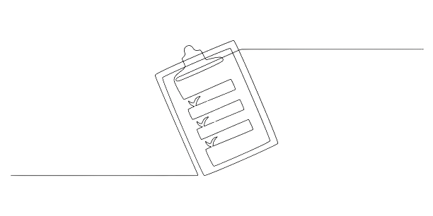

 |  | 🧮 |  |  |  |  |  Цифры

 | Смысл этого блока: разложить заработок на ключевые показатели и определить значения, которые обеспечат выход на желаемый уровень дохода Укажите стоимость консультации, стоимость основного продукта и свой рекламный бюджет – и увидите, сколько денег можно заработать с помощью ВПК при средних плановых показателях

 |  |  | Вводные данные
 |  |  | Я готов(-а) вложить в рекламу |  |  |  |  |  |  |  |  | 1,000 |  | $
 |  |  | Я готов(-а) провести человеку консультацию за |  |  |  |  |  |  |  |  | 29 |  | $ |  |  |  |  | 
 |  |  | Я хочу продавать основной продукт за |  |  |  |  |  |  |  |  | 700 |  | $

 |  |  |  |  |  |  |  |  | Трафик
 |  | Рекламный бюджет |  |  |  |  |  |  |  | 1,000

 |  |  |  |  |  |  |  |  |  |  | Лонгрид
 |  | Заявок на платную косультацию |  |  |  |  |  |  |  |  |  | 200

 |  |  |  |  |  |  |  |  |  |  |  |  | Анкета
 |  | Ответов на вопросы в анкете |  |  |  |  |  |  |  |  |  |  |  | 160

 |  |  |  |  |  |  |  |  |  |  |  |  |  |  | Консультация
 |  | Оплат консультаций |  |  |  |  |  |  |  |  |  |  |  |  |  | 48

 |  |  |  |  |  |  |  |  |  |  |  |  |  |  |  |  | Продажа
 |  | Оплат основного продукта |  |  |  |  |  |  |  |  |  |  |  |  |  |  |  | 14

 |  |  | Показатели вашей воронки
 |  |  | Выручка |  |  |  |  |  | 11,472 |  | $
 |  |  | Прибыль |  |  |  |  |  | 10,472 |  | $
 |  |  | Окупаемость |  |  |  |  |  | 10
 |  |  | На человеческом
 |  |  | Если вы вложите |  |  |  |  |  | 1,000 |  | $ | в рекламу
 |  |  | Вы заработаете |  |  |  |  |  | 10,472 |  | $ | чистыми
 |  |  | Каждый вложенный $ будет приносить вам |  |  |  |  |  | 10 |  | $ | сверху
 |  |  | Если совсем просто
 |  |  | Вы получите банкомат в который кладёте 1$, а он выдаёт
 |  |  | вам |  | 10 | $ | обратно.
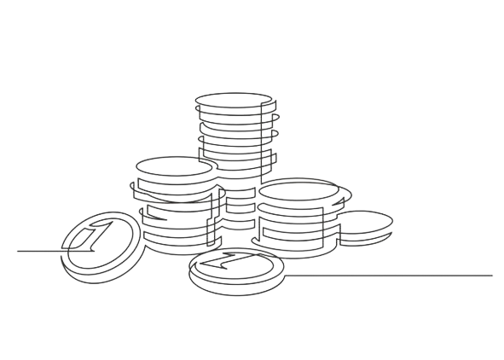
 |  |  | Вопрос: сколько денег вы вложите в такой банкомат? (можно не отвечать)
 |  |  | + Бонус
 |  |  | База с которой можно дальше работать: отправлять контент, приглашать на эфиры, делать запуски и тд.



 |  | 👣 |  |  |  |  |  Пошаговый план действий

 | Смысл этого блока: прописать ключевые действия для выхода на новый уровень + расставить по приоритету задачи, которые будут максимально полезны в настоящий момент. Как в целом работает воронка. Крупными мазками

 |  | Приоритет |  |  |  |  |  | Задачи |  |  |  |  |  |  |  |  |  |  |  |  |  |  |  |  |  |  |  |  |  |  |  |  | март |  | апрель |  |  |  | май |  |  | июнь |  | июль

 |  | 1

 |  | 2

 |  | 3

 |  | 4

 |  | 5

 |  | 6

 |  | 7

 |  | 8

 |  | 9

 |  | 10

 |  | 11

 |  | 12

 |  | 13

 |  | 14

 |  | Комментарии (необязательно):


 |  | ⚖️ |  |  |  |  |  Внедрение

 | Смысл этого блока: оценить риски и преимущества внедрения для определения наиболее эффективного способа с самым коротким сроком достижения результата

 |  |  | Самостоятельное изучение |  |  |  |  |  |  |  |  |  |  |  |  |  |  |  |  |  |  |  |  |  |  |  |  | Внедрение с нами

 |  |  | ✅ Преимущества |  |  |  |  |  |  |  |  |  |  |  | ❌ Недостатки |  |  |  |  |  |  |  |  |  |  |  |  | ✅ Преимущества |  |  |  |  |  |  |  |  |  | ❌ Недостатки

 |  |  | 0 |  |  |  |  |  |  |  |  |  |  |  | 0 |  |  |  |  |  |  |  |  |  |  |  |  | 0 |  |  |  |  |  |  |  |  |  | 0


 |  | 👨‍👩‍👧‍👦 |  |  |  |  |  Результаты клиентов

 |  |  |  |  |  | Юрий, психолог, Украина, Харьков |  |  |  |  |  |  |  |  |  |  |  |  |  |  |  |  |  |  |  |  |  |  | Юлия, психолог, Израиль

 | З. - Юра, а где ты взял деньги на обучение? Ю. - Были сбережения. Я давно хотел сделать рекомент в ванной. А потому подумал, что умение привлекать клиентов важнее новой плитки. З. - Юра, ну ты ваще красава. Я в шоке. |  |  |  |  |  |  |  |  |  |  |  |  |  |  |  |  |  |  |  |  |  |  |  | Я даже не могу назвать это работой. Это как увлечение для меня, которое стало опорой и я смогу осуществить все свои невоплощенные мечты

 | Было |  |  |  |  |  |  |  |  |  |  |  |  |  |  |  |  |  |  |  |  |  |  |  | Было

 | Война. Много психологов, которые работают бесплатно. Сарафанка перестала работать. Да и раньше она работала х...во (плоховато) |  |  |  |  |  |  |  |  |  |  |  |  |  |  |  |  |  |  |  |  |  |  |  | Давно в теме. Есть небольшая команда. Куча записанных курсов. Запущена груповая терапия
 | Не ясна ниша, специализация. Просто психолог. Могу всем помочь. Только некому 😭 |  |  |  |  |  |  |  |  |  |  |  |  |  |  |  |  |  |  |  |  |  |  |  | Проблема в том, что делается много хаотичных действий, которые занимают ресурсы, но практически не приносят результат
 | Создание офферов, запуск рекламы и тестирование гипотез - это странные словосочетания, которые не имеют отношения к жизни |  |  |  |  |  |  |  |  |  |  |  |  |  |  |  |  |  |  |  |  |  |  |  | Нет предсказуемой системы привлечения новых клиентов. "Мы что-то делаем и люди как-то покупают. Но очень плохо. Про рост вообще молчу. Можно как-то получать клиентов и при этом не писать бесконечные посты?"
 | Стабильный источник клиентов и дохода? Нет. О таком не слыхали. И 🤣 и 🤦‍♂️ (смех и грех) |  |  |  |  |  |  |  |  |  |  |  |  |  |  |  |  |  |  |  |  |  |  |  | Платную рекламу вообще не умеем делать. А те крохи, которые приходят по органике зачастую не платежеспособные 😭

 | Страхи |  |  |  |  |  |  |  |  |  |  |  |  |  |  |  |  |  |  |  |  |  |  |  | Страхи
 | Я не веду инстаграм, у меня вообще нет базы. Не ясно откуда брать аудиторию |  |  |  |  |  |  |  |  |  |  |  |  |  |  |  |  |  |  |  |  |  |  |  | Мы уже пробовали и вебинары и мастер-классы. Работает плохо. Люди слабо доходят до них. А те, кто приходят не покупают
 | Всегда продавал через бесплатные консультации. В моей теме все так делают |  |  |  |  |  |  |  |  |  |  |  |  |  |  |  |  |  |  |  |  |  |  |  | Столько уже всего сделано, то кажется ничего не поможет
 | Мне не будут платить за продающие консультации |  |  |  |  |  |  |  |  |  |  |  |  |  |  |  |  |  |  |  |  |  |  |  | У меня большая загрузка и я не могу постоянно проводить консультации
 | У меня нет программы и я не знаю как ее составить. Есть только консультации |  |  |  |  |  |  |  |  |  |  |  |  |  |  |  |  |  |  |  |  |  |  |  | Есть печальный опыт платной рекламы. Пробовали делать сами, пробовали нанимать таргетологов. Один 🥬 (хрен)
 | Как буду успевать и работу делать и в этом всем разобраться? |  |  |  |  |  |  |  |  |  |  |  |  |  |  |  |  |  |  |  |  |  |  |  | Все кабинеты заблокированы. Не понятно как с этим быть

 | Стало |  |  |  |  |  |  |  |  |  |  |  |  |  |  |  |  |  |  |  |  |  |  |  | Стало

 | Определили супер-силу и эмоционально-заряженную тему. Нашли такую боль, от которую люди отчаяно стараются избавиться. Интрига 😏 |  |  |  |  |  |  |  |  |  |  |  |  |  |  |  |  |  |  |  |  |  |  |  | Из большого опыта выбрали узкую специализацию: "Как найти своего мужчину после 40". Ибо без этого ни реклама, ни другие элементы не будут эффективно работать
 | Создали сильный оффер для платной консультации. Проработали программу основного продукта с чеком от 600$ |  |  |  |  |  |  |  |  |  |  |  |  |  |  |  |  |  |  |  |  |  |  |  | Под этого дело создали сильный оффер для платной консультации. Написали текст и упаковали в лендос, лонг-рид на Тильде
 | Упаковали текс, воронку и запустили рекламу. Результат - регулярные клиенты на платные продающие консультации |  |  |  |  |  |  |  |  |  |  |  |  |  |  |  |  |  |  |  |  |  |  |  | Создали бесперебойную систему рекламы: профили, бизнес-менеджеры, кабинеты. Все, короче, по-феншую
 | Юра закрыл свою цель в 5000$ |  |  |  |  |  |  |  |  |  |  |  |  |  |  |  |  |  |  |  |  |  |  |  | Пошли заявки 🕺. Оу-е, оу-е... А дальше платные консультации и продажи основного продукта, который уже был
 | Схема проста. Платные консультации по 19-29$ с продажей основного продукта. А что это дает? Стабильный поток клиентов. Предсказуемый доход. Спокойствие: "Чтобы в мире не происходило, я могу привлекать клиентов на своих правилах" |  |  |  |  |  |  |  |  |  |  |  |  |  |  |  |  |  |  |  |  |  |  |  | Так сделали 3000 зеленых чистыми. Скрин
 | Скрин телеги "Зуши, я сделал 5000!" |  |  |  |  |  |  |  |  |  |  |  |  |  |  |  |  |  |  |  |  |  |  |  | А чтобы у Юли было больше времени на приятные делишки мы поставили менеджера по перепискам. И следующим шагом запустили платные мастер-классы. Но это уже другая история 😎

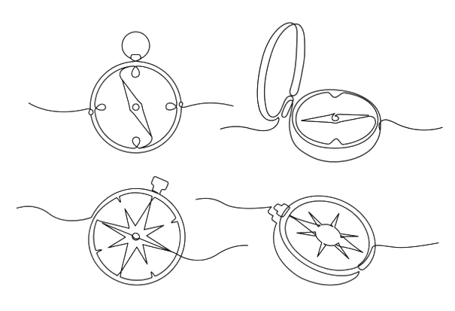

 |  | 🕰️ |  |  |  |  |  Личный опыт

 | Зуши

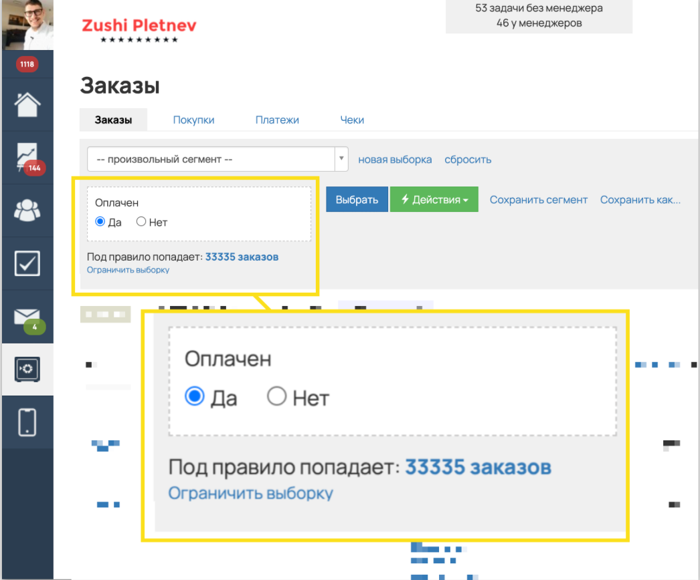
 |  |  |  |  |  |  |  |  |  |  |  |  |  |  |  |  |  |  | Уже более 12 лет помогает экспертам привлекать клиентов с помощью практических методов |  |  |  |  |  |  |  | Уже более 12 лет помогает экспертам привлекать клиентов с помощью практических методов

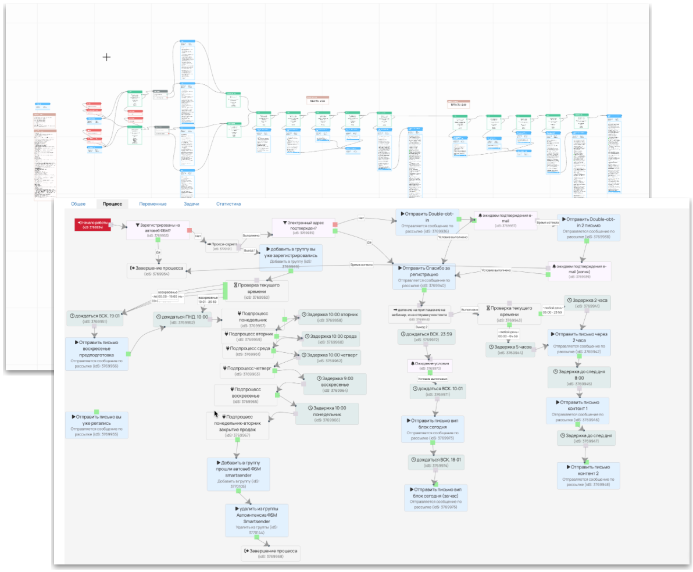

 |  |  |  |  |  |  |  |  |  |  |  |  |  |  |  |  |  |  |  |  |  |  |  |  |  |  | Проверил разные модели продаж Лид-магниты, трипваеры, марафоны, вебинар, автомарафоны, запуски, лонг-лиды, квиз, игровые, вирусные воронки, касдевы др.

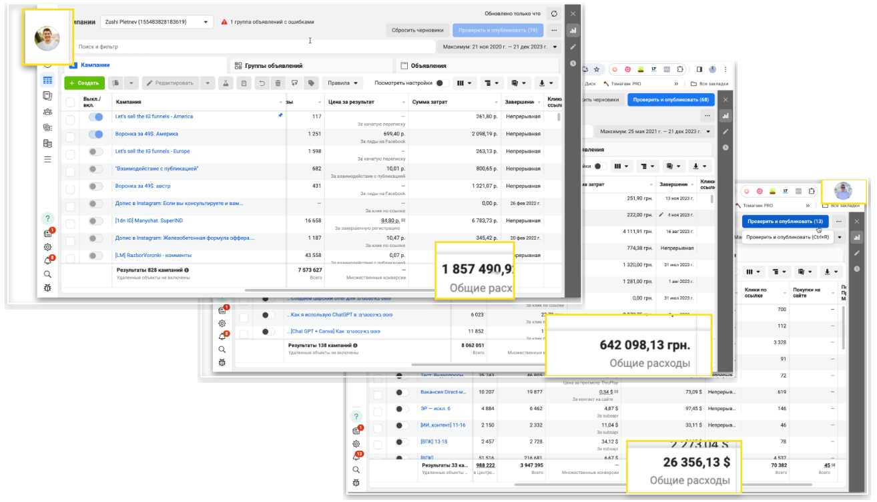

 |  |  |  |  |  |  |  |  |  |  |  |  |  |  |  |  |  |  |  |  |  |  |  |  |  |  | Более 150 000 $ инвестировал в рекламу и продолжает это делать

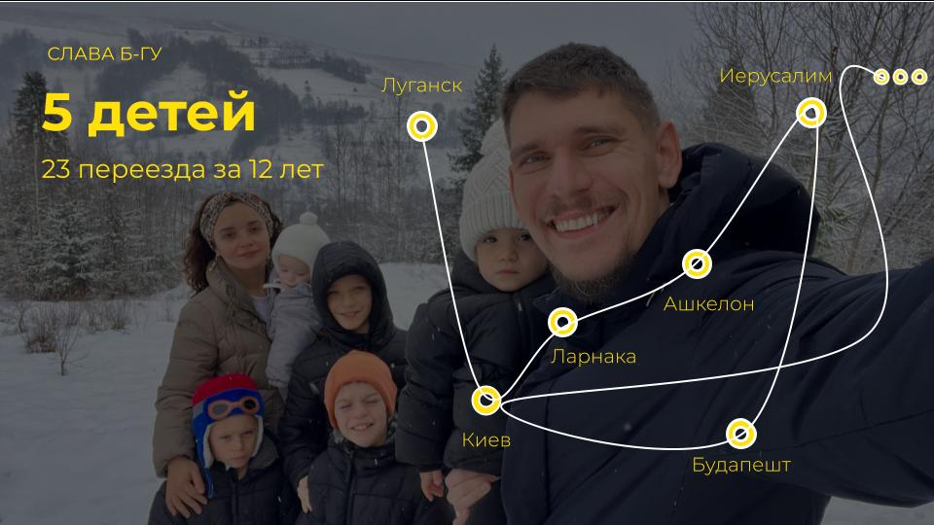



 |  | 🏆 |  |  |  |  |  ВПК – работа до результата

 |  | Модуль 1. Желанный оффер для платной консультации с ChatGPT и готовых запросов Cформулируем результат консультации, чтобы аудитория хотела занести вам 💰 Даже, если они слышат о вас впервые и у вас не популярная тема. Чтобы у них были такие мысли: «Да ладно?! А это вообще возможно? Очень уж хочется узнать что там внутри 🤤» |  |  |  |  |  |  |  |  |  |  |  |  |  |  |  |  |  |  |  |  |  |  | Бонус: Библиотека офферов Библиотека клиентских офферов, которые которые дают заявки каждый день поможет сформулировать предлжение еще проще и точнее. Бесценно. Но отдельно это мы продавали бы за 500$ P. S. Это сказка

 |  | Модуль 2. Упаковываем лонгрид Раньше написание текста было одним из самых сложных этапов, но с помощью отточеного процесса и ChatGPT вы сможете сделать это за вечер. Буквально. А минималистичный шаблон позволит превратить текст в стильую продающую страницу.

 |  | Модуль 3. Создаем квиз-воронку Без технических навыков и програмирования вы создадите Телеграм-бота из 5 квалификационных вопросов, сбора конт. данных и прогревающего контента, который автоматически будет отсекать нецелевую аудиторию, прогревать целевую и на ☕️ (блюдечке) давать целевые заявки. |  |  |  |  |  |  |  |  |  |  |  |  |  |  |  |  |  |  |  |  |  |  | Бонус: Готовая воронка, которая сработало уже в более чем 100 проектах С ее помощью вы сможете собрать работающего чат-бота за минуты. Без шуток.

 |  | Модуль 4. Запускаем трафик Создадим и установим Pixel Meta, который с помощью ИИ и машинного обучения будет сам искать нужную вам аудиторию. По методу "Верняк", Зуши проведет вас по каждому из этапов настройки рекламы, заточенной под поиск клиентов.

 |  | Модуль 5. Переписки и продажи С помощью 5-этапной модели переписок вы сможете получать предсказуемые оплаты, вместо 🥶 (мороз). А протестированые шаблоны переписок могут ускорить и упростить этот процесс. |  |  |  |  |  |  |  |  |  |  |  |  |  |  |  |  |  |  |  |  |  |  | Бонус: Шаблоны переписок. Скопировал - вставил - продал.

 |  | Модуль 6. Анализ и усиление результатов На этом этапе начинается настоящая работа. Благодаря анализу можно понять, что действительно интересно ЦА. Простая схема анализа поможет понять что делать, чтобы получать больше целевых заяков на каждом из этапов воронки и что если нет заявок вообще. |  |  |  |  |  |  |  |  |  |  |  |  |  |  |  |  |  |  |  |  |  |  | Модуль 7. Создаем продук с высоким чеком Реальные деньги находятся в этом продукте. Вы получите проверенную структуру продукта с чеком от 500$, который будет занимать минимум вашего времени и давать высокие результаты клиентам. Даже, если кажется, что в ващей нише это сделать сложно.

 |  | Модуль 8. Упаковываем карту продающей консультации Это главный инструмент стабильной генерации клиентов. Один раз проработаем и дальше на изи вы будете закрывать 3-5 клиентов из 10 на чек от 500$. При это не нужно будет каждый раз глубоко погражаться в ситуацию клиента. |  |  |  |  |  |  |  |  |  |  |  |  |  |  |  |  |  |  |  |  |  |  | Модуль 9. Делигирование Как без навыков управления и делегирование передать рутинные задачи по переписками, рекламе и даже продажам. Чтобы освободить время на масштабирование и получение удовольствия от жизни 🕺

 |  | Модуль 10. Масштабирование Как получать большие результаты при меньших вложениях за счёт новых рекламных бизнес моделей: платный воркошоп, миникурс, авто-мастеркласс. Покажу как изменить несколько элементов в воронке и получать продажи на полном автомате.

 |  | Формат

 |  |  |  | Это не просто записанные 4-х часовые материалы с банальной проверкой заданий от куратора из 🌳🌳🌳
 |  |  |  | Пошаговые модули с подробными видео и заданиями, которые вместе с вами делает наш специалист. Этот формат называется done-with-you, делаем вместе с вами каждый из шагов
 |  |  |  | Таким образом вы получаете навык и результат в моменте, не откладывая. Каждый созвон - твёрдый результат.

 |  |  | TRUE | Короткие 7-15 мин. видео уроки с тестами для максимального усвоения материала
 |  |  | TRUE | Доступ к материалам на 1 год со всеми обновлениями
 |  |  | TRUE | 8 встреч с твёрдым результатом, для проработки всех этапов программы. Работа с нашим экспертом, который провел 700+ подобных встреч
 |  |  | TRUE | 1 раз в неделю встреча с Зуши в мини-группе в течение 2 месяцев для корректировки действий и ответов на вопросы
 |  |  | TRUE | Ответы на вопросы каждый день в течение 2х месяцев. Для гладкого движения по программе
 |  |  | TRUE | Телеграм-чат с сильным окружением, которое поможет вам не сойти с дистанции и даст трезвую обратную связь
 |  |  | TRUE | Проверенный психолог, который поможет выявить ключевые сопротивления и двигаться планомерно

 |  |  |  | Результат программы
 |  |  |  | Вы получите 35-50 заявок на платные консультации с помощью воронки платных консультаций. На холодный трафик, без создания контента и ведения соц. сетей. - Отлаженная воронка, которая даёт заявки на платные консультации с холодного трафика из ФБ и ИГ; - Отлаженный процесс продажи через переписку; - Отработанный процесс продажи через платные консультации с конверсией 30-40% в сл. шаг; - Спроектированный основной продукт: мини-группа, личная работа или услуга, записанный контент, мастер-класс.

 |  | В ИТОГЕ - ПОЧЕМУ ЭТО РАБОТАЕТ?

 |  |  |  | 1. Изучили модуль с короткими видео и инструкциями, сделали ДЗ
 |  |  |  | 2. На сессии со специалистом уже внедрили то, что изучали
 |  |  |  | 3. На встрече с Зуши - получили обратную связь и "шлифовку" по ДЗ
 |  |  |  | 4. Понимаете, что двигаетесь в правильном направлении и РЕЗУЛЬТАТ НЕИЗБЕЖЕН 🤩

 |  |  |  |  |  | Стоимость обучения на Программе

 |  |  |  |  |  |  |  | 2 000$ |  |  |  |  |  |  |  |  |  |  |  |  |  | 166$/мес*
 |  |  |  |  |  |  |  |  |  |  |  |  |  |  |  |  |  |  | или

 |  |  |  |  |  |  |  |  |  |  | *при оформлении беспроцентной рассрочки

 |  |  |  |  | Специальное предложение от Зуши

 |  |  |  |  |  |  |  | 1 000$ |  |  |  |  |  |  |  |  |  |  |  |  |  | 83$/мес*
 |  |  |  |  |  |  |  |  |  |  |  |  |  |  |  |  |  |  | или

 |  |  |  |  |  |  |  |  |  |  |  | *при оформлении беспроцентной рассрочки до конца текущего созвона

 |  |  |  | Бонусы

 |  |  | TRUE | Шаблоны всего 😈 Съэкомьте годы. Возьмите то, что уже работает. Ценность 590$
 |  |  |  | ↳ лендинги
 |  |  |  | ↳ переписки
 |  |  |  | ↳ воронка
 |  |  |  | ↳ рекламные креативы
 |  |  |  | ↳ запросы для Chat GPT

 |  |  | TRUE | Спец. по рекламе. Доступ к проверенной базе спецов по рекламе, которые снимут с вам нагрузку. Чтобы вы не попались на разводняк.

 |  |  | TRUE | 🥷-бонус. Воронка платного авто мастер-класса

 |  |  | TRUE | 🐴 (конская) гарантия
 |  |  |  | Если вы выполните все задания и рекомендации Зуши и кураторов и при этом не получите минимум 35 заявок на платные консультации – мы вернём вам деньги.
 |  |  |  | Условия. Пройдены все модули

Ссылка на оплату с разными вариантами платежей: https://course.zushimarketing.com/vpk

Разбор-сессия_обн (копия)
 |  |  |  |  |  |  |  |  |  |  |  |  |  |  |  |  |  |  |  |  | Разбор-сессия – это пошаговый разбор вашей ситуации. Наша цель – помочь найти проблемные места и определить точки роста, для выхода на новый уровень дохода

 |  | 🤝 |  |  |  |  | Знакомство

 | Давайте познакомимся. Расскажите, чем занимаетесь? Смысл этого блока: узнать базовую информацию о человеке, чтобы понять, какие инструменты мы можем предложить

 |  |  | Запись созвона

 |  |  | Как зовут

 |  |  | Что для вас будет наилучшим результатом прохождения этой сессии?

 |  |  | Какая у вас экспертная сфера, чем занимаетесь?

 |  |  | Сколько сейчас зарабатываете в этой деятельности (если это не секрет 🙂)? |  |  |  |  |  |  |  |  |  |  |  |  |  |  |  |  | 500$ |  |  |  | всё делаю сам |  |  |  |  |  |  |  | занят на 50%

 |  |  | На какой доход хотите выйти? |  |  |  |  |  |  |  |  |  |  |  |  |  |  |  |  | 1,000$ |  |  |  | постоянный контроль |  |  |  |  |  |  |  | занят на 20% |  |  |  |  | 500$ |  |  | +100 %

 |  |  | Когда вы желаете прийти к этому результату? |  |  |  |  |  |  |  |  |  |  |  |  |  |  |  |  | Через год |  |  |  |  |  |  |  |  |  |  |  |  |  |  |  |  |  |  | дней

 |  |  | Какой бы доход хотели через 3 месяца? |  |  |  |  |  |  |  |  |  |  |  |  |  |  |  |  | 5,000$

 |  |  | Давайте помечтаем немного 😇 Вот представьте, что у вас есть 🪄(волшебная палочка) * Чего бы хотелось в этой теме в идеале? * Какой бы вы хотели результат кроме денег? * Какие новые умения у вас появились? * Сколько у вас клиентов, подписчиков? * Какая модель работы? Платные консультации, вебинары, автоворонки, мини-курсы. Расскажите как вы это видите в идеале. Это важно, чтобы я лучше понимал ваше видение. * Что по поводу команды? * Сколько в идеале времени все это занимает?

 |  |  | Как вам кажется почему вы до сих пор не в идеальной точке Б? Что мешает? Чего не хватает? Расскажите подробно. * Назовите свои ТОП-3 трудности сложности или проблемы, которые мешают получать больше клиентов и денег. * В чём ключевые преграда, между вами настоящим и тем, кем вы хотите быть? * Чего вы боишься или опасаетесь? * Что мешает решить проблему?

 |  |  | Глобальная цель * Для чего вам бизнес вообще? * Почему вам важно реализовать цели, о которых вы говорили? Что скрывается за ними? Какия есть веские причины получить результат? * Как может выглядеть ваша жизнь, когда вы это реализуете? Как вы будете жить, чувствовать себя, думать о себе? * Что произойдет, когда желанные результаты будут достигнуты? * Что Вы сможете себе позволить? Что перестать делать? * Почему решением этого вопросам стало важные, актуальным сейчас?

 |  |  | Дополнительная информация (необязательно):

 |  | 🕵️ |  |  |  |  | Тестирование ваших компетенций

 | Смысл этого блока: оценить эффективность работы шести компетенций и определиться с развитием в каждой из сфер

 |  |  | Маркетинг / Упаковка |  |  |  |  |  |  |  |  |  |  |  |  |  |  |  |  |  | Реклама / Продвижение |  |  |  |  |  |  |  |  |  |  |  |  | Продажи

 |  |  | В этой сфере мы тестируем насколько хорошо вы умеете упаковать себя, чтобы аудитория замечала вас среди всего интернет шума и других экспертов. Прислушивалась к вашему мнению. Доверяла |  |  |  |  |  |  |  |  |  |  |  |  |  |  |  |  |  | В этой сфере мы тестируем на сколько хорошо вы умеете, показывать ваше предложение нужным людям, которые захотят купить с наибольшей вероятность. С которыми вам удобно работать, которые получат наибольшую пользу от вас. Даже если у вас нет аудитории. Вообще 😏 😎🕺 |  |  |  |  |  |  |  |  |  |  |  |  | В этой сфере мы тестируем насколько хорошо вы умеете делать так, чтобы аудитория покупала систематически. В кайф для клиентов и вас. Даже если слышат о вас впервые и у вас нет кейсов.. Угу-угу. Так можно.

 |  |  | Эффективность работы: |  |  |  |  |  |  |  |  |  |  |  |  | 2 |  |  |  |  | Эффективность работы: |  |  |  |  |  |  |  |  | 3 |  |  |  | Эффективность работы: |  |  |  |  |  |  |  |  |  | 1

 |  |  | Интернет-маркетинга нет. Нет ясности кто моя аудитория, что именной ей нужно и как ее привлекать. Это боль 😭 |  |  |  |  |  |  |  |  |  |  |  |  |  |  |  |  |  | Нет опыта рекламы или продвигал постики в приложении IG. Толку не было. Нет ясности. |  |  |  |  |  |  |  |  |  |  |  |  | Не знаю как обращения перевести в оплату. Не понимаю что писать и говорить, чтобы покупали. Продажи хаотичные, непредсказуемые.

 |  |  | Пробовал в этом разобраться. Не один раз. Прописывал аудиторию, офферы, тексты. Но все попытки ни к чему не приводят. Только забирают время, энергию, жизнь. |  |  |  |  |  |  |  |  |  |  |  |  |  |  |  |  |  | Был опыт запуска рекламы через кабинет. Но результата не было или он был не системный. Таргетолог только слил бюджет и время. |  |  |  |  |  |  |  |  |  |  |  |  | Есть рабочая схема продаж в голове. Покупают, но каждый раз как в первый. Разговоры требуют сильного погружения и сжигают ресурс. Страшно продавать дороже, а вдруг солью заявку 😬

 |  |  | Определены сегменты аудиторий. Есть четкое понимание пути клиента. Описаны офферы для разных сегментов аудитории. Внедрена базовая автоворонка. |  |  |  |  |  |  |  |  |  |  |  |  |  |  |  |  |  | Получаю заявки каждый день. Использую конверсионные рекламные цели. Внедрены контентные авто-прогревы. Умею быстро тестировать гипотезы. Стабильно зарабатываю 💪 |  |  |  |  |  |  |  |  |  |  |  |  | Есть скрипты продаж и прописан план. He доволен результатами или топчусь на одном месте в выручке. День занят продажами. Ничего не успеваю.

 |  |  | Разработаны и внедрены минимум 3 точки входа в проект - мультиканальные воронки. Которые бесперебойно приносят продажи. |  |  |  |  |  |  |  |  |  |  |  |  |  |  |  |  |  | Рекламный бюджет можно масштабировать, юнит-экономика сходится. Решения принимаются на основе данных и сквозной аналитики. |  |  |  |  |  |  |  |  |  |  |  |  | Есть отдел продаж с РОПом, выставляется ежемесячный план продаж, выручка стабильно увеличивается на 10-15% без моего участия. Проводятся обучения для отдела продаж на постоянной основе

 |  |  | Выстроена и внедрена система, которая прогревает холодную аудиторию, строить базу клиентов и продает основной продукт с высоким чеком. Без вашего участия. |  |  |  |  |  |  |  |  |  |  |  |  |  |  |  |  |  | Используется мультиканальный маркетинг на всём клиентском пути. Охвачены и оцифрованы все основные каналы. Системная работа по улучшению конверсии чужими руками. |  |  |  |  |  |  |  |  |  |  |  |  | Отдел продаж автономен и работает без моего участия. Есть автоматические конверторы, которые прогревают аудиторию до состояния "Хочу купить". Отдел продаж ежемесячно выполняет план продаж + каждый месяц план увеличивается от 20%. Да, так можно было 😏

 |  |  | Продукт |  |  |  |  |  |  |  |  |  |  |  |  |  |  |  |  |  | Команда |  |  |  |  |  |  |  |  |  |  |  |  | Внутренняя уверенность

 |  |  | В этой сфере мы тестируем ваше умение создавать линейку результативных продуктов. Так, чтобы клиенты логически переходили из одного продукта в другой. И были рады рекомендовать вас. |  |  |  |  |  |  |  |  |  |  |  |  |  |  |  |  |  | В этой сфере мы тестируем умение получать результаты чужими руками. При этом освобождать время на важные стратегические задачи и жизнь. |  |  |  |  |  |  |  |  |  |  |  |  | В этой сфере мы тестируем умение ваше умение делать результаты когда сложно и не получается. Даже когда в мире полный п-ц, и все не по-плану.

 |  |  | Эффективность работы: |  |  |  |  |  |  |  |  |  |  |  |  | 1 |  |  |  |  | Эффективность работы: |  |  |  |  |  |  |  |  | 1 |  |  |  | Эффективность работы: |  |  |  |  |  |  |  |  |  | 1

 |  |  | Сомневаюсь в своем продукте. Хочу заниматься чем-то другим |  |  |  |  |  |  |  |  |  |  |  |  |  |  |  |  |  | Нет команды. Работаю самостоятельно, все тащу на себе. Боюсь нанимать. Не знаю чем платить. Не умею ставить задачи. Это кажется сложным. Гоню мысли о делегирование, чтобы не мучить себя. |  |  |  |  |  |  |  |  |  |  |  |  | Я легко загораюсь новыми идеями. Но практически никогда не довожу начатое до конца. Переключаюсь на что-то другое. И так по кругу. Действую спонтанно. Без целей и планов.

 |  |  | Уверен в продукте. Но боюсь повысить цены. Нет сформированной продуктовой линейки и нет полной уверенности в том, что продукт нужен ЦА в таком виде с таким оффером как сейчас. |  |  |  |  |  |  |  |  |  |  |  |  |  |  |  |  |  | Есть помощник. На нем куча задач. Он слабо справлятся с ними. Я не знаю как нанять других людей, чтобы это было выгодно. Нет опыта в этом. В голове мысли «Если я сейчас этим будут заниматься, то когда же я буду зарабатывать?» |  |  |  |  |  |  |  |  |  |  |  |  | Я умею работать на результат через дисциплину. Мне бывает сложно фокусироваться на важных действиях. Часто отвлекаюсь. Но могу себя заставить делать нужные действия. Систематически выгораю. Страдаю от этого.

 |  |  | Клиенты покупают и возвращаются снова. Для постоянных клиентов страшно повышать цены. Есть виденье продуктовой линейки по которой клиент должен двигаться, но оно не реализовано. Либо плохо реализовано. Клиенты покупают мой продукт, есть классные кейсы учеников. |  |  |  |  |  |  |  |  |  |  |  |  |  |  |  |  |  | Команда до 5 человек. Все задачи выставляю я, команда - мои руки. Я постоянно в операционке. Ставлю задачи, проверяю, отвечаю на бесконечные вопросы. Я в 🧼. Роста нет. Боюсь увольнять. А вдруг не найду замену. |  |  |  |  |  |  |  |  |  |  |  |  | Быстро изучаю новое. Знаю как работать со внутренними сопротивлением. Получаю результаты не через силу и принуждение, а через азарт. Бывает сложно перейти от изучения к действию.

 |  |  | Продукт закрывает потребности клиентов. Сформулированно уникальное торговое предложение. Клиенты могут получить то, что не могут пообещать конкуренты. Выстроена продуктовая линейка и отслеживается конверсия клиента по переходу из продукта в продукт. |  |  |  |  |  |  |  |  |  |  |  |  |  |  |  |  |  | Внедрён ежедневный учёт показателей. Внедрено еженедельное и ежемесячное планирование целей, бюджета и ключевых задач. |  |  |  |  |  |  |  |  |  |  |  |  | Быстро внедряю информацию, даже когда кажется, что у меня недостаточно знаний. Умею работать под большой нагрузкой. Знаю как быстро восстанавливаться. Есть четко прописанные цели и планы их достижения. Регулярно работаю со специалистами по усилению личности.

 |  |  | Мой продукт №1 в моей нише. Конкуренты пытаются меня скопировать. Клиенты ежедневно приходят без затрат на рекламу. У меня самый высокий чек на рынке и запросов больше, чем возможность их обработать. Хочу маштабироваться X10. |  |  |  |  |  |  |  |  |  |  |  |  |  |  |  |  |  | Внедрён трекинг исполнения задач. Описываются, внедряются и оптимизируются бизнес процессы. Прибыль на сотрудника с каждым периодом растет. Введена должность операционного директора собственник, вы, участвуете на уровне стратегий. |  |  |  |  |  |  |  |  |  |  |  |  | Я супер проработанный, уверенный в себе на 100 процентов мэн. Всегда достигаю задуманного. Ничего меня не остановит. Я бульдозер с проработанными установками, собротивлениями, самоценность, энергетическими потоками и духовными ништяками. Почти бог.
Маркетинг / Упаковка
 |  | 2
 |  | 3
 |  | 1
 |  | 1
Внутренняя уверенность
 |  | 1
Реклама / Продвижение
 |  | 1

Команда
Продажи

Продукт

 |  |  | Комментарии (необязательно):

 |  | ⚙️ |  |  |  |  | Инструменты

 | Смысл этого блока: выбрать и обсудить инструменты, которые помогут в профессиональном развитии Отметь красным цветом инструменты, которые необходимо будет внедрить в первую очередь. Желтым цветом отметь другие важные для внедрения инструменты. Зеленым цветом отметь инструменты, которые полезно будет внедрить в будущем

 |  |  | Упаковка с ChatGPT |  |  |  |  |  | Трафик |  |  |  |  |  |  |  | Прогревы |  |  |  |  |  | Воронка |  |  | Продажи |  |  |  |  | Продукт |  |  |  |  | Управление |  |  |  |  |  |  | Масштаб личности

 |  |  | Определение ключевых сегментов ЦА, которые будут покупать |  |  |  |  |  | Быстрые заявки в IG Direct из карусели с 0 подписчиков |  |  |  |  |  |  |  | Экспертные автопрогревы через Рилс |  |  |  |  |  | Лонг Рид - минималистичная продающая страница |  |  | Продающий контент |  |  |  | Внедрить в срочно | Экспертная линейка продуктов |  |  |  |  | Простая система найма без HR |  |  |  |  |  |  | Создание продуктивного контекста |  | Выберите действие

 |  |  | Заголовки-отстройщики. Привлекаем ЦА с помощью слов |  |  |  |  |  | Техника «Верняк». Получаем заявки без контента и базы |  |  |  |  |  |  |  | 3-шаговая стуктура сильного контента |  |  |  |  |  | Контентная Лид-магнитная воронка | Выберите действие |  | Платные консультации с продажейж на высокий чек |  |  |  |  | Продукт за вечер по формуле 1:1:1 |  |  |  |  | Быстрое безрисковое делигирование |  |  |  |  | Выберите действие |  | Прокачка уверенности через действия

 |  |  | Готовые шаблоны текстов для моделирования |  |  |  |  |  | Дрессировка IG\FB c помощью Pixel и ИИ |  |  |  |  |  |  |  | Прогревы через авто-опрос и квалификацию |  |  |  |  |  | Воронка платного воркшопа | Выберите действие |  | Продажи через тексты |  |  |  |  | Структура результативного флагмана, наставничества |  |  |  |  | Система оплаты труда без убытков |  |  |  |  |  |  | Работа с эмоциями через тело и дыхание

 |  |  | 9 шаговая формула оффера платной консультации |  |  |  |  |  | Антибан. Модель бесперебойного трафика |  |  |  |  |  |  |  | Прогревы через посты |  |  |  |  |  | Касдев-воронка |  |  | Автопродажи на низком чеке |  |  |  |  | Авто-воркшопы |  |  |  |  | Алгоритм проведения интервью |  |  |  |  | Выберите действие |  | Принцип неизбежности результатов

 |  |  | Упаковка IG под заявки: описание, 3 поста, 1 Хайлайт |  |  |  |  |  | Кластеры платежеспособных аудиторий |  |  |  |  |  |  |  | Сторис-прогревы |  |  |  |  |  | Квиз-воронка |  |  | Продажи в сторис |  |  |  |  | Мастер-группы |  |  |  |  | Готовые вакансии |  |  |  |  |  |  | Изменение негативных фин. установок

 |  |  | Формула ценности продукта |  |  |  |  |  | Выход на скрытые аудитории через крео |  |  |  |  |  |  |  | Прогрев в переписке |  |  |  |  |  | Автовебинарная воронка |  |  | Продажи в переписках |  |  |  |  | Вечно-зеленные продукты |  |  |  |  | Система адаптации |  |  |  |  |  |  | Ментальная техника «Я не новичок»

 |  |  | Выявление болей-мотиваторов |  |  |  |  |  | Уникальные изображения с помощью ИИ |  |  |  |  |  |  |  | E-mail маркетинговые прогревы |  |  |  |  |  | Воронка платных консультаций |  |  | Однокликовый Апсел |  |  |  |  |  |  |  |  |  | Готовые регламенты |  |  |  |  |  |  | Развитие эмпатии и такта

 |  |  | Аудит сильного оффера |  |  |  |  |  | Минималистичные объявления в Canva |  |  |  |  |  | Выберите действие |  | Экспресс прогревы |  |  |  |  |  | Гибридная воронка на базе ИИ |  |  |  |  |  |  |  |  |  |  |  |  |  |  |  |  |  |  |  | Создание сильного окружения

 |  |  |  |  |  |  |  |  |  |  |  |  |  |  |  |  | Гибридный прогрев |  |  |  |  |  | Ретаргетинговая воронка

 |  | 🧮 |  |  |  |  | Цифры

 | Смысл этого блока: разложить заработок на ключевые показатели и определить значения, которые обеспечат выход на желаемый уровень дохода Укажите стоимость консультации, стоимость основного продукта и свой рекламный бюджет – и увидите, сколько денег можно заработать с помощью ВПК при средних плановых показателях

 |  |  | Вводные данные
 |  |  | Я готов(-а) вложить в рекламу |  |  |  |  |  |  |  |  | 1,000 |  | $
 |  |  | Я готов(-а) провести человеку консультацию за |  |  |  |  |  |  |  |  | 29 |  | $
 |  |  | Я хочу продавать основной продукт за |  |  |  |  |  |  |  |  | 700 |  | $

 |  |  |  |  |  |  |  |  | Трафик
 |  | Рекламный бюджет |  |  |  |  |  |  |  | 1,000

 |  |  |  |  |  |  |  |  |  |  | Лонгрид
 |  | Заявок на платную косультацию |  |  |  |  |  |  |  |  |  | 200

 |  |  |  |  |  |  |  |  |  |  |  |  | Анкета
 |  | Ответов на вопросы в анкете |  |  |  |  |  |  |  |  |  |  |  | 160

 |  |  |  |  |  |  |  |  |  |  |  |  |  |  | Консультация
 |  | Оплат консультаций |  |  |  |  |  |  |  |  |  |  |  |  |  | 48

 |  |  |  |  |  |  |  |  |  |  |  |  |  |  |  |  | Продажа
 |  | Оплат основного продукта |  |  |  |  |  |  |  |  |  |  |  |  |  |  |  | 14

 |  |  | Показатели вашей воронки
 |  |  | Выручка |  |  |  |  |  | 11,472 |  | $
 |  |  | Прибыль |  |  |  |  |  | 10,472 |  | $
 |  |  | Окупаемость |  |  |  |  |  | 10
 |  |  | На человеческом
 |  |  | Если вы вложите |  |  |  |  |  | 1,000 |  | $ | в рекламу
 |  |  | Вы заработаете |  |  |  |  |  | 10,472 |  | $ | чистыми
 |  |  | Каждый вложенный $ будет приносить вам |  |  |  |  |  | 10 |  | $ | сверху
 |  |  | Если совсем просто
 |  |  | Вы получите банкомат в который кладёте 1$, а он выдаёт
 |  |  | вам |  | 10 | $ | обратно.
 |  |  | Вопрос: сколько денег вы вложите в такой банкомат? (можно не отвечать)
 |  |  | + Бонус
 |  |  | База с которой можно дальше работать: отправлять контент, приглашать на эфиры, делать запуски и тд.

 |  | 👣 |  |  |  |  | Пошаговый план действий

 | Смысл этого блока: прописать ключевые действия для выхода на новый уровень + расставить по приоритету задачи, которые будут максимально полезны в настоящий момент. Как в целом работает воронка. Крупными мазками

 |  | Приоритет |  |  |  |  |  | Задачи |  |  |  |  |  |  |  |  |  |  |  |  |  |  |  |  |  |  |  |  |  |  |  |  | март |  | апрель |  |  |  | май |  |  | июнь |  | июль

 |  | 1

 |  | 2

 |  | 3

 |  | 4

 |  | 5

 |  | 6

 |  | 7

 |  | 8

 |  | 9

 |  | 10

 |  | 11

 |  | 12

 |  | 13

 |  | 14

 |  | Комментарии (необязательно):

 |  | ⚖️ |  |  |  |  | Внедрение

 | Смысл этого блока: оценить риски и преимущества внедрения для определения наиболее эффективного способа с самым коротким сроком достижения результата

 |  |  | Самостоятельное изучение |  |  |  |  |  |  |  |  |  |  |  |  |  |  |  |  |  |  |  |  |  |  |  |  | Внедрение с нами

 |  |  | ✅ Преимущества |  |  |  |  |  |  |  |  |  |  |  | ❌ Недостатки |  |  |  |  |  |  |  |  |  |  |  |  | ✅ Преимущества |  |  |  |  |  |  |  |  |  | ❌ Недостатки

 |  |  | 0 |  |  |  |  |  |  |  |  |  |  |  | 0 |  |  |  |  |  |  |  |  |  |  |  |  | 0 |  |  |  |  |  |  |  |  |  | 0

 |  | 👨‍👩‍👧‍👦 |  |  |  |  | Результаты клиентов

 |  |  |  |  |  | Юрий, психолог, Украина, Харьков |  |  |  |  |  |  |  |  |  |  |  |  |  |  |  |  |  |  |  |  |  |  | Юлия, психолог, Израиль

 | З. - Юра, а где ты взял деньги на обучение? Ю. - Были сбережения. Я давно хотел сделать рекомент в ванной. А потому подумал, что умение привлекать клиентов важнее новой плитки. З. - Юра, ну ты ваще красава. Я в шоке. |  |  |  |  |  |  |  |  |  |  |  |  |  |  |  |  |  |  |  |  |  |  |  | Я даже не могу назвать это работой. Это как увлечение для меня, которое стало опорой и я смогу осуществить все свои невоплощенные мечты

 | Было |  |  |  |  |  |  |  |  |  |  |  |  |  |  |  |  |  |  |  |  |  |  |  | Было

 | Война. Много психологов, которые работают бесплатно. Сарафанка перестала работать. Да и раньше она работала х...во (плоховато) |  |  |  |  |  |  |  |  |  |  |  |  |  |  |  |  |  |  |  |  |  |  |  | Давно в теме. Есть небольшая команда. Куча записанных курсов. Запущена груповая терапия
 | Не ясна ниша, специализация. Просто психолог. Могу всем помочь. Только некому 😭 |  |  |  |  |  |  |  |  |  |  |  |  |  |  |  |  |  |  |  |  |  |  |  | Проблема в том, что делается много хаотичных действий, которые занимают ресурсы, но практически не приносят результат
 | Создание офферов, запуск рекламы и тестирование гипотез - это странные словосочетания, которые не имеют отношения к жизни |  |  |  |  |  |  |  |  |  |  |  |  |  |  |  |  |  |  |  |  |  |  |  | Нет предсказуемой системы привлечения новых клиентов. "Мы что-то делаем и люди как-то покупают. Но очень плохо. Про рост вообще молчу. Можно как-то получать клиентов и при этом не писать бесконечные посты?"
 | Стабильный источник клиентов и дохода? Нет. О таком не слыхали. И 🤣 и 🤦‍♂️ (смех и грех) |  |  |  |  |  |  |  |  |  |  |  |  |  |  |  |  |  |  |  |  |  |  |  | Платную рекламу вообще не умеем делать. А те крохи, которые приходят по органике зачастую не платежеспособные 😭

 | Страхи |  |  |  |  |  |  |  |  |  |  |  |  |  |  |  |  |  |  |  |  |  |  |  | Страхи
 | Я не веду инстаграм, у меня вообще нет базы. Не ясно откуда брать аудиторию |  |  |  |  |  |  |  |  |  |  |  |  |  |  |  |  |  |  |  |  |  |  |  | Мы уже пробовали и вебинары и мастер-классы. Работает плохо. Люди слабо доходят до них. А те, кто приходят не покупают
 | Всегда продавал через бесплатные консультации. В моей теме все так делают |  |  |  |  |  |  |  |  |  |  |  |  |  |  |  |  |  |  |  |  |  |  |  | Столько уже всего сделано, то кажется ничего не поможет
 | Мне не будут платить за продающие консультации |  |  |  |  |  |  |  |  |  |  |  |  |  |  |  |  |  |  |  |  |  |  |  | У меня большая загрузка и я не могу постоянно проводить консультации
 | У меня нет программы и я не знаю как ее составить. Есть только консультации |  |  |  |  |  |  |  |  |  |  |  |  |  |  |  |  |  |  |  |  |  |  |  | Есть печальный опыт платной рекламы. Пробовали делать сами, пробовали нанимать таргетологов. Один 🥬 (хрен)
 | Как буду успевать и работу делать и в этом всем разобраться? |  |  |  |  |  |  |  |  |  |  |  |  |  |  |  |  |  |  |  |  |  |  |  | Все кабинеты заблокированы. Не понятно как с этим быть

 | Стало |  |  |  |  |  |  |  |  |  |  |  |  |  |  |  |  |  |  |  |  |  |  |  | Стало

 | Определили супер-силу и эмоционально-заряженную тему. Нашли такую боль, от которую люди отчаяно стараются избавиться. Интрига 😏 |  |  |  |  |  |  |  |  |  |  |  |  |  |  |  |  |  |  |  |  |  |  |  | Из большого опыта выбрали узкую специализацию: "Как найти своего мужчину после 40". Ибо без этого ни реклама, ни другие элементы не будут эффективно работать
 | Создали сильный оффер для платной консультации. Проработали программу основного продукта с чеком от 600$ |  |  |  |  |  |  |  |  |  |  |  |  |  |  |  |  |  |  |  |  |  |  |  | Под этого дело создали сильный оффер для платной консультации. Написали текст и упаковали в лендос, лонг-рид на Тильде
 | Упаковали текс, воронку и запустили рекламу. Результат - регулярные клиенты на платные продающие консультации |  |  |  |  |  |  |  |  |  |  |  |  |  |  |  |  |  |  |  |  |  |  |  | Создали бесперебойную систему рекламы: профили, бизнес-менеджеры, кабинеты. Все, короче, по-феншую
 | Юра закрыл свою цель в 5000$ |  |  |  |  |  |  |  |  |  |  |  |  |  |  |  |  |  |  |  |  |  |  |  | Пошли заявки 🕺. Оу-е, оу-е... А дальше платные консультации и продажи основного продукта, который уже был
 | Схема проста. Платные консультации по 19-29$ с продажей основного продукта. А что это дает? Стабильный поток клиентов. Предсказуемый доход. Спокойствие: "Чтобы в мире не происходило, я могу привлекать клиентов на своих правилах" |  |  |  |  |  |  |  |  |  |  |  |  |  |  |  |  |  |  |  |  |  |  |  | Так сделали 3000 зеленых чистыми. Скрин
 | Скрин телеги "Зуши, я сделал 5000!" |  |  |  |  |  |  |  |  |  |  |  |  |  |  |  |  |  |  |  |  |  |  |  | А чтобы у Юли было больше времени на приятные делишки мы поставили менеджера по перепискам. И следующим шагом запустили платные мастер-классы. Но это уже другая история 😎

 |  | 🕰️ |  |  |  |  | Личный опыт

 | Зуши

 |  |  |  |  |  |  |  |  |  |  |  |  |  |  |  |  |  |  | Уже более 12 лет помогает экспертам привлекать клиентов с помощью практических методов |  |  |  |  |  |  |  | Уже более 12 лет помогает экспертам привлекать клиентов с помощью практических методов

 |  |  |  |  |  |  |  |  |  |  |  |  |  |  |  |  |  |  |  |  |  |  |  |  |  |  | Проверил разные модели продаж Лид-магниты, трипваеры, марафоны, вебинар, автомарафоны, запуски, лонг-лиды, квиз, игровые, вирусные воронки, касдевы др.

 |  |  |  |  |  |  |  |  |  |  |  |  |  |  |  |  |  |  |  |  |  |  |  |  |  |  | Более 150 000 $ инвестировал в рекламу и продолжает это делать

 |  | 🏆 |  |  |  |  | ВПК – работа до результата

 |  | Модуль 1. Желанный оффер для платной консультации с ChatGPT и готовых запросов Cформулируем результат консультации, чтобы аудитория хотела занести вам 💰 Даже, если они слышат о вас впервые и у вас не популярная тема. Чтобы у них были такие мысли: «Да ладно?! А это вообще возможно? Очень уж хочется узнать что там внутри 🤤» |  |  |  |  |  |  |  |  |  |  |  |  |  |  |  |  |  |  |  |  |  |  | Бонус: Библиотека офферов Библиотека клиентских офферов, которые которые дают заявки каждый день поможет сформулировать предлжение еще проще и точнее. Бесценно. Но отдельно это мы продавали бы за 500$ P. S. Это сказка

 |  | Модуль 2. Упаковываем лонгрид Раньше написание текста было одним из самых сложных этапов, но с помощью отточеного процесса и ChatGPT вы сможете сделать это за вечер. Буквально. А минималистичный шаблон позволит превратить текст в стильую продающую страницу.

 |  | Модуль 3. Создаем квиз-воронку Без технических навыков и програмирования вы создадите Телеграм-бота из 5 квалификационных вопросов, сбора конт. данных и прогревающего контента, который автоматически будет отсекать нецелевую аудиторию, прогревать целевую и на ☕️ (блюдечке) давать целевые заявки. |  |  |  |  |  |  |  |  |  |  |  |  |  |  |  |  |  |  |  |  |  |  | Бонус: Готовая воронка, которая сработало уже в более чем 100 проектах С ее помощью вы сможете собрать работающего чат-бота за минуты. Без шуток.

 |  | Модуль 4. Запускаем трафик Создадим и установим Pixel Meta, который с помощью ИИ и машинного обучения будет сам искать нужную вам аудиторию. По методу "Верняк", Зуши проведет вас по каждому из этапов настройки рекламы, заточенной под поиск клиентов.

 |  | Модуль 5. Переписки и продажи С помощью 5-этапной модели переписок вы сможете получать предсказуемые оплаты, вместо 🥶 (мороз). А протестированые шаблоны переписок могут ускорить и упростить этот процесс. |  |  |  |  |  |  |  |  |  |  |  |  |  |  |  |  |  |  |  |  |  |  | Бонус: Шаблоны переписок. Скопировал - вставил - продал.

 |  | Модуль 6. Анализ и усиление результатов На этом этапе начинается настоящая работа. Благодаря анализу можно понять, что действительно интересно ЦА. Простая схема анализа поможет понять что делать, чтобы получать больше целевых заяков на каждом из этапов воронки и что если нет заявок вообще. |  |  |  |  |  |  |  |  |  |  |  |  |  |  |  |  |  |  |  |  |  |  | Модуль 7. Создаем продук с высоким чеком Реальные деньги находятся в этом продукте. Вы получите проверенную структуру продукта с чеком от 500$, который будет занимать минимум вашего времени и давать высокие результаты клиентам. Даже, если кажется, что в ващей нише это сделать сложно.

 |  | Модуль 8. Упаковываем карту продающей консультации Это главный инструмент стабильной генерации клиентов. Один раз проработаем и дальше на изи вы будете закрывать 3-5 клиентов из 10 на чек от 500$. При это не нужно будет каждый раз глубоко погражаться в ситуацию клиента. |  |  |  |  |  |  |  |  |  |  |  |  |  |  |  |  |  |  |  |  |  |  | Модуль 9. Делигирование Как без навыков управления и делегирование передать рутинные задачи по переписками, рекламе и даже продажам. Чтобы освободить время на масштабирование и получение удовольствия от жизни 🕺

 |  | Модуль 10. Масштабирование Как получать большие результаты при меньших вложениях за счёт новых рекламных бизнес моделей: платный воркошоп, миникурс, авто-мастеркласс. Покажу как изменить несколько элементов в воронке и получать продажи на полном автомате.

 |  | Формат

 |  |  |  | Это не просто записанные 4-х часовые материалы с банальной проверкой заданий от куратора из 🌳🌳🌳
 |  |  |  | Пошаговые модули с подробными видео и заданиями, которые вместе с вами делает наш специалист. Этот формат называется done-with-you, делаем вместе с вами каждый из шагов
 |  |  |  | Таким образом вы получаете навык и результат в моменте, не откладывая. Каждый созвон - твёрдый результат.

 |  |  | TRUE | Короткие 7-15 мин. видео уроки с тестами для максимального усвоения материала
 |  |  | TRUE | Доступ к материалам на 1 год со всеми обновлениями
 |  |  | TRUE | 8 встреч с твёрдым результатом, для проработки всех этапов программы. Работа с нашим экспертом, который провел 700+ подобных встреч
 |  |  | TRUE | 1 раз в неделю встреча с Зуши в мини-группе в течение 2 месяцев для корректировки действий и ответов на вопросы
 |  |  | TRUE | Ответы на вопросы каждый день в течение 2х месяцев. Для гладкого движения по программе
 |  |  | TRUE | Телеграм-чат с сильным окружением, которое поможет вам не сойти с дистанции и даст трезвую обратную связь
 |  |  | TRUE | Проверенный психолог, который поможет выявить ключевые сопротивления и двигаться планомерно

 |  |  |  | Результат программы
 |  |  |  | Вы получите 35-50 заявок на платные консультации с помощью воронки платных консультаций. На холодный трафик, без создания контента и ведения соц. сетей. - Отлаженная воронка, которая даёт заявки на платные консультации с холодного трафика из ФБ и ИГ; - Отлаженный процесс продажи через переписку; - Отработанный процесс продажи через платные консультации с конверсией 30-40% в сл. шаг; - Спроектированный основной продукт: мини-группа, личная работа или услуга, записанный контент, мастер-класс.

 |  | В ИТОГЕ - ПОЧЕМУ ЭТО РАБОТАЕТ?

 |  |  |  | 1. Изучили модуль с короткими видео и инструкциями, сделали ДЗ
 |  |  |  | 2. На сессии со специалистом уже внедрили то, что изучали
 |  |  |  | 3. На встрече с Зуши - получили обратную связь и "шлифовку" по ДЗ
 |  |  |  | 4. Понимаете, что двигаетесь в правильном направлении и РЕЗУЛЬТАТ НЕИЗБЕЖЕН 🤩

 |  |  |  |  |  | Стоимость обучения на Программе

 |  |  |  |  |  |  |  | 2 000$ |  |  |  |  |  |  |  |  |  |  |  |  |  | 166$/мес*
 |  |  |  |  |  |  |  |  |  |  |  |  |  |  |  |  |  |  | или

 |  |  |  |  |  |  |  |  |  |  | *при оформлении беспроцентной рассрочки

 |  |  |  |  | Специальное предложение от Зуши

 |  |  |  |  |  |  |  | 1 000$ |  |  |  |  |  |  |  |  |  |  |  |  |  | 83$/мес*
 |  |  |  |  |  |  |  |  |  |  |  |  |  |  |  |  |  |  | или

 |  |  |  |  |  |  |  |  |  |  |  | *при оформлении беспроцентной рассрочки до конца текущего созвона

 |  |  |  | Бонусы

 |  |  | TRUE | Шаблоны всего 😈 Съэкомьте годы. Возьмите то, что уже работает. Ценность 590$
 |  |  |  | ↳ лендинги
 |  |  |  | ↳ переписки
 |  |  |  | ↳ воронка
 |  |  |  | ↳ рекламные креативы
 |  |  |  | ↳ запросы для Chat GPT

 |  |  | TRUE | Спец. по рекламе. Доступ к проверенной базе спецов по рекламе, которые снимут с вам нагрузку. Чтобы вы не попались на разводняк.

 |  |  | TRUE | 🥷-бонус. Воронка платного авто мастер-класса

 |  |  | TRUE | 🐴 (конская) гарантия
 |  |  |  | Если вы выполните все задания и рекомендации Зуши и кураторов и при этом не получите минимум 35 заявок на платные консультации – мы вернём вам деньги.
 |  |  |  | Условия. Пройдены все модули

Ссылка на оплату с разными вариантами платежей: https://course.zushimarketing.com/vpk

